상품제안서
캘러웨이 디아블로 6구 볼마커 2p 세트 (2pc) 캘러웨이 골프공 | 상품코드: F25110

 |  |  |  |  |  |  | 02-412-0044 | www.easy1.co.kr
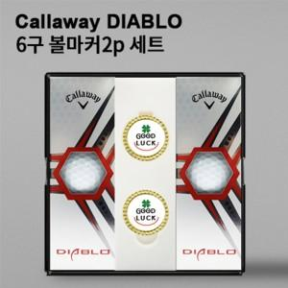

【상세/제작정보】

【인쇄/포장옵션】 | 풀칼라 / 포장지포장

【공급단가】 | 수량 | 50~ | 100~ | 500~ | 1,000~ | 2,000~
*VAT별도 | 단가 | 23,120원 | 22,750원 | 22,200원 | 21,640원 | 21,270원

【상품 URL】 | http://www.easy1.co.kr/src/goods_detail.php?gdno=25110

